R6.6改訂版
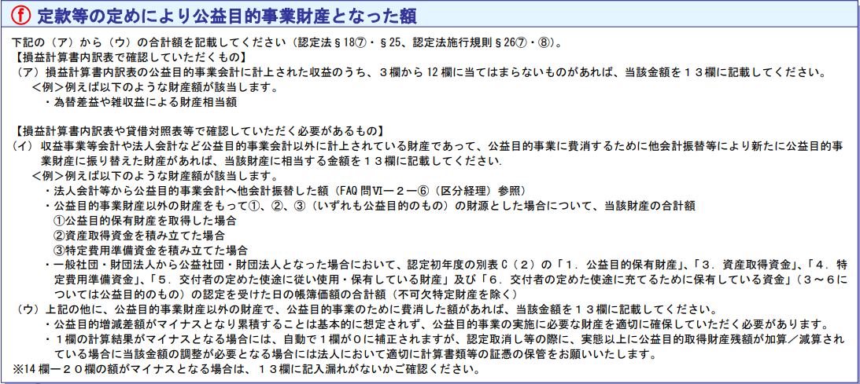
別表H（１）検算表【R6.6更新／宮城県版】

 |  | 自己入力 |  | 自動計算

 | 自己入力 |  |  |  |  |  |  |  |  | 検算（自動計算）
 | 前年度別表Ｈ(１) | 今年度別表Ｈ(１) |  |  |  | 正味財産増減計算書内訳表 |  |  | 別表Ｃ（２）暫定 | ２４欄 | 正味財産増減額
 | ① | ② | ③ | ④ | ⑤ | ⑥ | ⑦ | ⑧ | ⑨ | 今年度-前年度 | 一般正味＋指定正味
 | 前年度２４欄 | ２欄 | １３欄 | ２１欄 | ２２欄 | 一般正味財産の増減額 | 指定正味財産の増減額 | 他会計振替（６欄以外） | ３～６号財産の合計額 | ↓「同額」になればＯＫ
 | 前年度の 公益目的財産残額 | 前年度の公益目的増減差額 （マイナスの場合「０」） | １３欄のうち ３～１２欄に含まれない額 手引きの（ア）に該当する額 | 当期の公益目的保有財産 | 前期の公益目的保有財産 | 公益目的事業会計 | 公益目的事業会計 | 公益目的の額 | 公益目的の額 |  |  | 差額
入力欄→ |  |  |  |  |  |  |  |  |  | 0 | 0 | 0
・雑収益、売却益
・特定資産の運用益（8欄以外）
・法人会計等から公益目的事業会計への振替など法人任意の振替（6欄以外）

 | 自動計算 |  | 自動計算（ウのみ自己入力） |  |  |  | 検算（自動計算）
 | １欄（13欄調整前） |  | １３欄の内訳 |  |  |  | １欄 | ２４欄
 | ⑩ |  | ⑫（ア） | ⑬（イ） | ⑭（ウ） |  | ⑰ | ⑱
 | （②＋⑥＋⑦）＋（⑤-④） |  | （手引き（ア）に該当） ・３～１２欄に含まれない額 | （手引き（イ）に該当） ・他会計振替により新たに公益目的事業に振り替えた額 ・3～6号財産【暫定版】 | （手引き（ウ）に該当） ・（ア）（イ）以外に、公益目的事業財産以外の財産で、公益目的事業のために費消した額 |  | （⑪＋⑭＋⑯） | （④＋⑰）
 | 0 |  | 0 | 0 |  |  | 0 | 0
 | 改正前1欄 |  |  |  | １３欄の合計 |  | 1欄（13欄最終調整前）
⑪ | 0 |  | ⑮（⑨－⑩）→ | 0 | 0 |  | 0
 |  |  | ⑯（⑮マイナス場合０調整）→ | 0

入力例
別表H（１）検算表【R6.6更新／宮城県版】

 |  | 自己入力 |  | 自動計算

 | 自己入力 |  |  |  |  |  |  |  |  | 検算（自動計算）
 | 前年度別表Ｈ(１) | 今年度別表Ｈ(１) |  |  |  | 正味財産増減計算書内訳表 |  |  | 別表Ｃ（２）暫定 | ２４欄 | 正味財産増減額
 | ① | ② | ③ | ④ | ⑤ | ⑥ | ⑦ | ⑧ | ⑨ | 今年度-前年度 | 一般正味＋指定正味
 | 前年度２４欄 | ２欄 | １３欄 | ２１欄 | ２２欄 | 一般正味財産の増減額 | 指定正味財産の増減額 | 他会計振替（６欄以外） | ３～６号財産の合計額 | ↓「同額」になればＯＫ
 | 前年度の 公益目的財産残額 | 前年度の公益目的増減差額 （マイナスの場合「０」） | １３欄のうち ３～１２欄に含まれない額 手引きの（ア）に該当する額 | 当期の公益目的保有財産 | 前期の公益目的保有財産 | 公益目的事業会計 | 公益目的事業会計 | 公益目的の額 | 公益目的の額 |  |  | 差額
入力欄→ |  |  |  |  |  |  |  |  |  | 0 | 0 | 0
・雑収益、売却益
・特定資産の運用益（8欄以外）
・法人会計等から公益目的事業会計への振替など法人任意の振替（6欄以外）

 | 自動計算 |  | 自動計算（ウのみ自己入力） |  |  |  | 検算（自動計算）
 | １欄（13欄調整前） |  | １３欄の内訳 |  |  |  | １欄 | ２４欄
 | ⑩ |  | ⑫（ア） | ⑬（イ） | ⑭（ウ） |  | ⑰ | ⑱
 | （②＋⑥＋⑦）＋（⑤-④） |  | （手引き（ア）に該当） ・３～１２欄に含まれない額 | （手引き（イ）に該当） ・他会計振替により新たに公益目的事業に振り替えた額 ・3～6号財産【暫定版】 | （手引き（ウ）に該当） ・（ア）（イ）以外に、公益目的事業財産以外の財産で、公益目的事業のために費消した額 |  | （⑪＋⑭＋⑯） | （④＋⑰）
 | 0 |  | 0 | 0 |  |  | 0 | 0
 | 改正前1欄 |  |  |  | １３欄の合計 |  | 1欄（13欄最終調整前）
⑪ | 0 |  | ⑮（⑨－⑩）→ | 0 | 0 |  | 0
 |  |  | ⑯（⑮マイナス場合０調整）→ | 0

